領収書
 |  |  |  |  | 2022-07-15

領 収 書

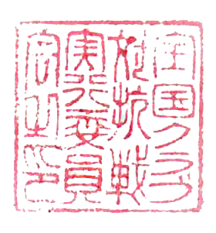
 |  | 様
 |  |  |  | 全国クラブ対抗戦実行委員会
 |  |  |  | 〒166-0003
下記、まさに領収いたしました |  |  |  | 東京都杉並区高円寺南
 |  |  |  | 4-22-1神谷ビル3F

金額 | ¥0

適用 |  |  | 金額 | 補足

合計金額 |  |  | 0

特記事項：

